画面デザイン
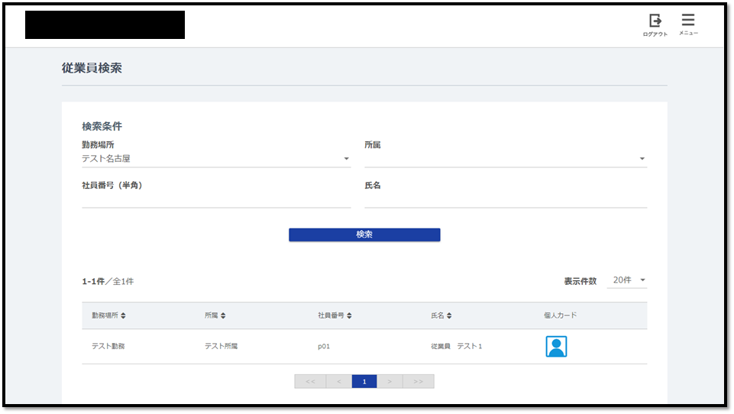
タイトル | 更新履歴 | 画面ID | 画面名称 | 作成者 | 朴成徳 | 作成日 | 2018-07-12
 |  | EmployeeListGet | 従業員検索
 |  |  |  | 変更者 | 劉韜華 | 変更日 | 2018-12-14

 | 初期表示
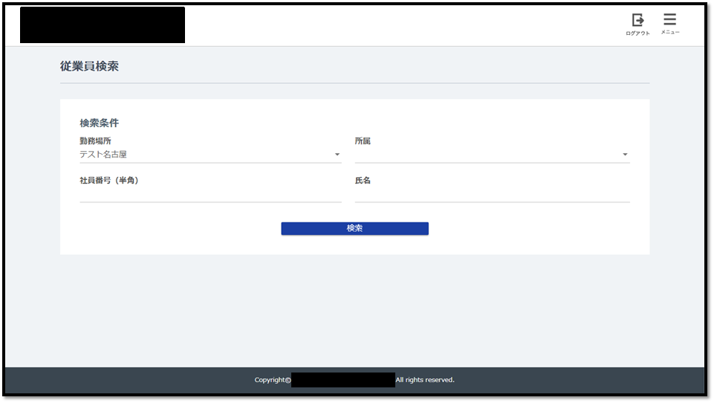

 | 検索後

